Chi tiết địa chất
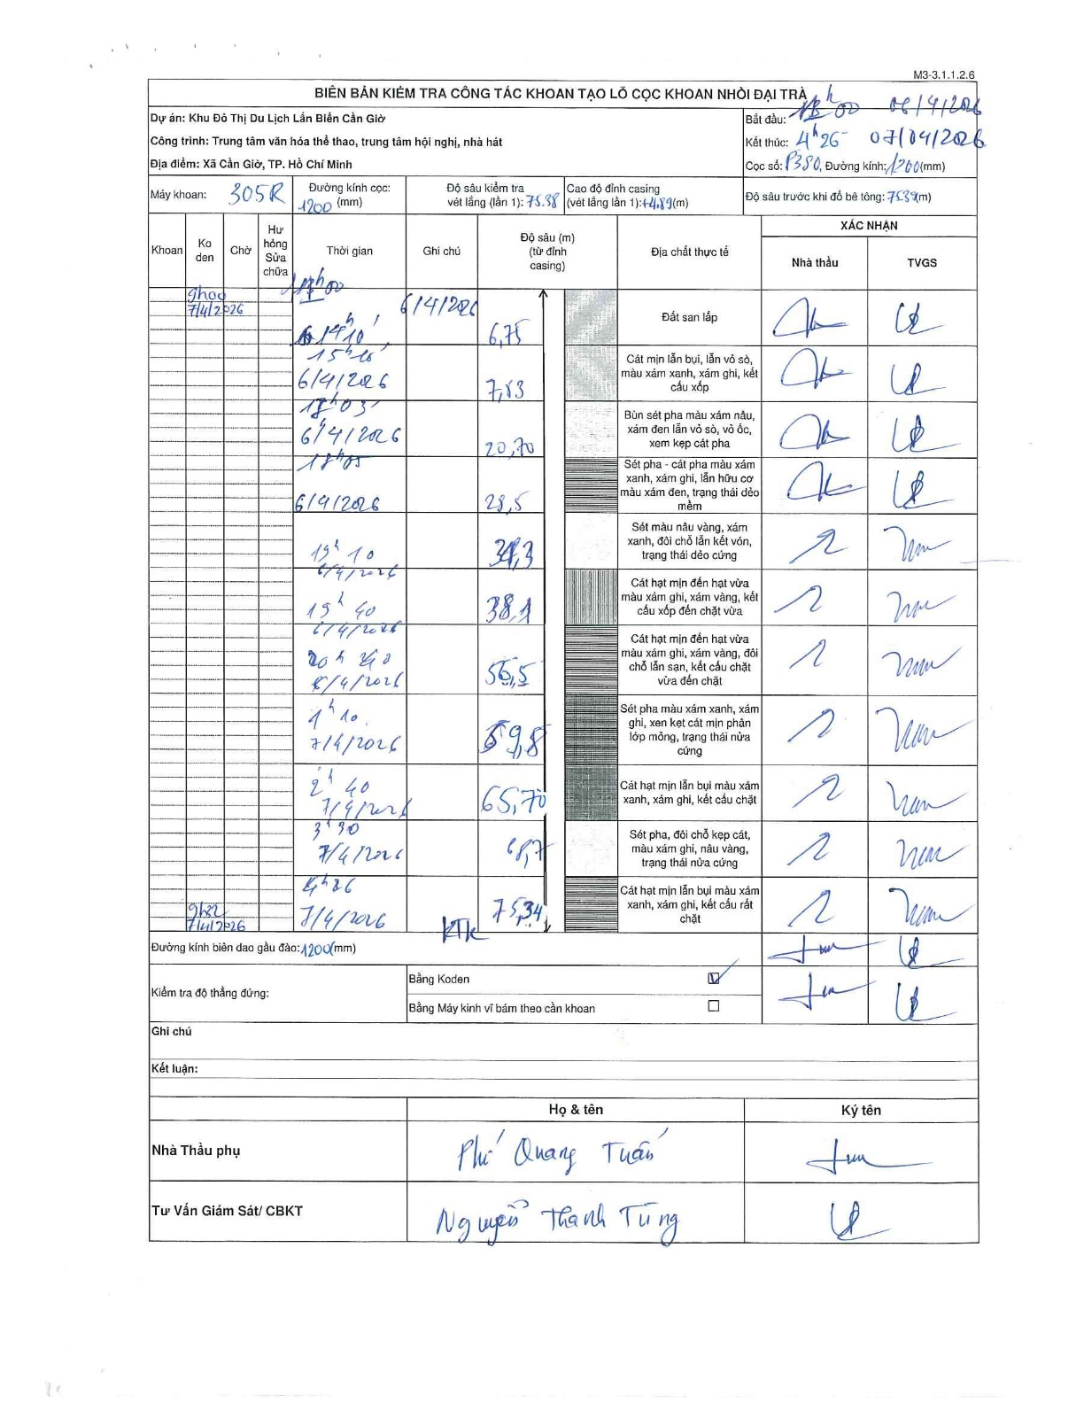
Dự án | Cần Giờ
Hạng mục | Trung tâm văn hóa thể thao, trung tâm hội nghị, nhà hát
Tên bộ phận | Xã Cần Giờ, TP. Hồ Chí Minh
Số hiệu cọc | P380
Tên Máy khoan | SGCT-KCN0002
Đường kính | D1200
Bắt đầu thi công | 11:00 06/04/2026
Kết thúc thi công | 04:26 07/04/2026

Địa chất TT | Đường kính | Mô tả lớp thiết kế | Từ (h) | Đến (h) | Cao độ từ | Cao độ đến | T.Gian (h) | Dài (m) | V (m/h) | Ghi chú
Đất san lấp | D1200 | Đất san lấp | 11:00 06/04/2026 | 14:10 06/04/2026 | 0 | -6.75 | 3.17 | 6.75 | 2.13
2 | D1200 | Cát mịn lẫn bụi, lẫn vỏ sò, màu xám xanh, xám ghi, kết cấu xốp | 14:10 06/04/2026 | 15:10 06/04/2026 | -6.75 | -7.83 | 1 | 1.08 | 1.08
3 | D1200 | Bùn sét pha màu xám nâu, xám đen lẫn vỏ sò, vỏ ốc, xem kẹp cát pha | 15:10 06/04/2026 | 17:03 06/04/2026 | -7.83 | -20.7 | 1.88 | 12.87 | 6.83
4 | D1200 | Sét pha - cát pha màu xám xanh, xám ghi, lẫn hữu cơ màu xám đen, trạng thái dẻo mềm | 17:03 06/04/2026 | 18:05 06/04/2026 | -20.7 | -28.5 | 1.03 | 7.8 | 7.55
5 | D1200 | Sét màu nâu vàng, xám xanh, đôi chỗ lẫn kết vón, trạng thái dẻo cứng | 18:05 06/04/2026 | 19:10 06/04/2026 | -28.5 | -34.3 | 1.08 | 5.8 | 5.35
6 | D1200 | Cát hạt mịn đến hạt vừa màu xám ghi, xám vàng, kết cấu xốp đến chặt vừa | 19:10 06/04/2026 | 19:40 06/04/2026 | -34.3 | -38.1 | 0.5 | 3.8 | 7.6
7 | D1200 | Cát hạt mịn đến hạt vừa màu xám ghi, xám vàng, đôi chỗ lẫn san, kết cấu chặt vừa đến chặt | 19:40 06/04/2026 | 20:40 06/04/2026 | -38.1 | -56.5 | 1 | 18.4 | 18.4
8 | D1200 | Sét pha màu xám xanh, xám ghi, xen kẹt cát mịn phân lớp mỏng, trạng thái nửa cứng | 20:40 06/04/2026 | 01:10 06/04/2026 | -56.5 | -59.8 | 4.5 | 3.3 | 0.73
9 | D1200 | Cát hạt mịn lẫn bụi màu xám xanh, xám ghi, kết cấu chặt | 01:10 06/04/2026 | 02:40 06/04/2026 | -59.8 | -65.7 | 1.5 | 5.9 | 3.93
10 | D1200 | Sét pha, đôi chỗ kẹp cát, màu xám ghi, nâu vàng, trạng thái nửa cứng | 02:40 06/04/2026 | 03:30 06/04/2026 | -65.7 | -68.7 | 0.83 | 3 | 3.6
11 | D1200 | Cát hạt mịn lẫn bụi màu xám xanh, xám ghi, kết cấu rất chặt | 03:30 06/04/2026 | 04:26 06/04/2026 | -68.7 | -75.34 | 0.93 | 6.64 | 7.11

ẢNH BIÊN BẢN GỐC

